Esempio 1
Si noti che, poiché stiamo effettuando un test a due code il livello di alfa va diviso per due!!
 |  |  |  |  |  |  | Test a due Code
 |  |  |  |  |  |  | alfa | 0.05
 |  |  |  |  |  |  | valore critico destro | -1.9599639845
 |  |  |  |  |  |  | valore critico sinistro | 1.9599639845

Tabella 1
0.6 | 3.6 | 4.8 | 5.8 | 6.9 | Z | 0.55861435714
0.9 | 4 | 4.9 | 5.9 | 7.2
1.4 | 4 | 4.9 | 6 | 7.2
1.8 | 4.1 | 5 | 6.1 | 7.4 | NON Rifiuto Ipotesi Nulla
2.5 | 4.1 | 5.2 | 6.2 | 7.4
2.6 | 4.3 | 5.5 | 6.3 | 7.6
2.7 | 4.3 | 5.5 | 6.4 | 8.1
3.2 | 4.6 | 5.6 | 6.4 | 8.2
3.5 | 4.6 | 5.6 | 6.6 | 8.7
3.5 | 4.7 | 5.8 | 6.6 | 9.1

Nro Dati | 50
Media | 5.158
St. Dev | 2
Media H0 | 5

Esempio 5
La direzione commerciale di una grande banca afferma che il 90% delle informative alla clientela sono correttamente firmate dal cliente così come previsto dalle normative vigenti. In un controllo di audit su un campione di 200 pratiche solo 160 sono state giudicate correttamente archiviate. Stabilire se l'affermazione della direzione commerciale è legittima con un livello di significatività dell'1%.
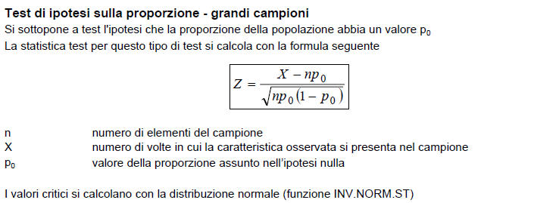

Ipotesi Nulla H0 | Proporzione della popolazione >= .9
Ipotesi Alternativa | Proporzione della popolazione < .9

Nr. Dati Campione | 200
X | 160
alpha | 0.01
Z | -4.7140452079
Valore Critico | -2.326347874

Rifiuto Ipotesi Nulla

